Relatório de Evidências
 |  | RELATÓRIO DE EVIDÊNCIAS DOS SERVIÇOS EXECUTADOS |  |  |  |  |  | PERÍODO DE MEDIÇÃO
 |  |  |  |  |  |  |  | 01/06/25 a 30/06/2025
RESPONSÁVEL: |  | GIOVANNI CENDES FINOTTI |  |  | CONTATO |  | +55 62 98102-0756 | SI / AES |  | 0
EMPRESA |  | ENERGY SYSTEN CONSTRUCOES E MANUTEN |  |  | CONTRATO |  | 4600027637 | RC

OBJETIVO |  |  |  |  | REGISTRO FOTOGRÁFICO
Comprovar a execuçãdo dos serviços prestados, bem como subsdiar a validação pela empresa contratante da medição (atividade/quantidade) e a qualidade dos referidos serviços. |  |  |  |  | Fazer o registro de forma à se obter as comprovações devidas de acordo com as medições apresentadas tendo nas fotos o registro de data, coordenada da foto e nome da obra

A | ...Passo para inserir a foto |  | B | ...Passo para selecionar a foto | C | ...Passo para iniciar formatar |  | D | ...Passo para conf. tamanho
Clique no campo onde deseja colar a foto, após |1| clique na Aba [Inserir] e em seguida |2| clique em Imagem... |  |  | |3| Localize a pasta na qual está a foto, |4| selecione a foto desejada e |5| clique em [Inserir]... |  | |6| Clique na foto inserida, em seguida |7|clique na Aba [Ferramentas de Imagem] e após |8| clique no icone |Tamanho|... |  |  | ...tela aberta na parte |Tamanho e rotação| desmarque as |9| opções Fixar taxa... |10| e Relativo ao.., em seguida configura a |11| altura=9,6 e |12| largura=12,8...

EVIDÊNCIAS FOTOGRÁFICAS
REG.001 | 5056000043 | DESMOB. S. PEQ. PORTE, DUR. MÁX. DE 30 D |  |  | OBS:

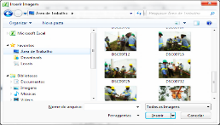 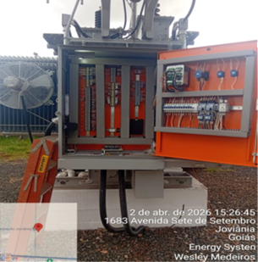 ENQUADRAR A FOTO À ESSE ESPAÇO, OBEDECENDO AS DIMENSÕES. Para inserir e configurar a foto, siga as orientações que se encontram no campo passo-a-passo, caso esteja oculto, clique no [2] ao lado da coluna A do cabeçalho para reexibir. |  |  |  |  | 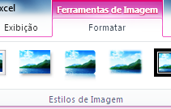 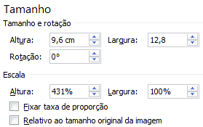

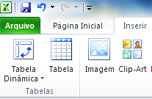

REG.002 | 5056000059 | MOBIL. SER. PEQ. PORTE, DUR. MÁX. DE 30D |  |  | OBS:

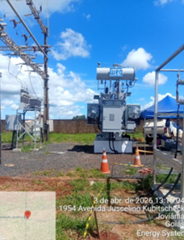

REG.003 | 5500300116 | LIMPEZA DURANTE E NO FINAL DA OBRA |  |  | OBS:

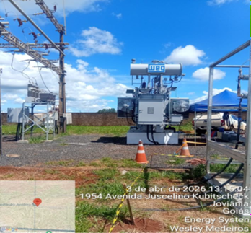 ENQUADRAR A FOTO À ESSE ESPAÇO, OBEDECENDO AS DIMENSÕES. Para inserir e configurar a foto, siga as orientações que se encontram no campo passo-a-passo, caso esteja oculto, clique no [2] ao lado da coluna A do cabeçalho para reexibir.

REG.004 | 5500300849 | S. FRETE/TRAN. EQ. /MAT. 201<DMT<400KM. |  |  | OBS:

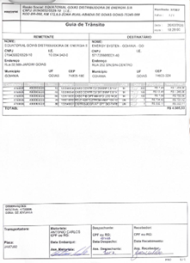

REG.005 | 5054000014 | EXECUTAR INTERLIGAÇÃO DE RELIGADOR |  |  | OBS:

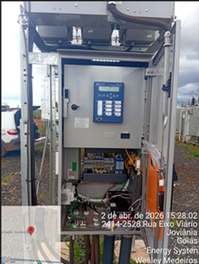

REG.006 | 5054000015 | EXECUTAR INTERLIGAÇÃO TR COM AUTOMAÇÃO |  |  | OBS:

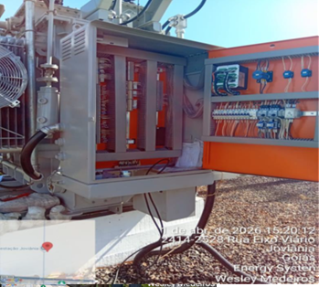 ENQUADRAR A FOTO À ESSE ESPAÇO, OBEDECENDO AS DIMENSÕES. Para inserir e configurar a foto, siga as orientações que se encontram no campo passo-a-passo, caso esteja oculto, clique no [2] ao lado da coluna A do cabeçalho para reexibir.

REG.007 | 5054000050 | INTERLIGAR RELÉ MONTADO EM PAINEL |  |  | OBS:

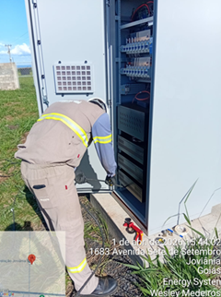

REG.008 | 5054200003 | EXEC INSTALAÇÃO COMPONENTES AUXILIARES |  |  | OBS:

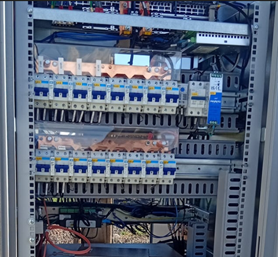 ENQUADRAR A FOTO À ESSE ESPAÇO, OBEDECENDO AS DIMENSÕES. Para inserir e configurar a foto, siga as orientações que se encontram no campo passo-a-passo, caso esteja oculto, clique no [2] ao lado da coluna A do cabeçalho para reexibir.

REG.009 | 5054000029 | ADEQUAÇÃO FIAÇÃO RELÉ PAINEL PROTEÇÃO |  |  | OBS:

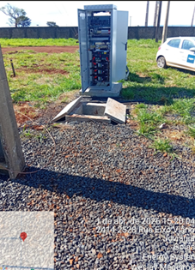 ENQUADRAR A FOTO À ESSE ESPAÇO, OBEDECENDO AS DIMENSÕES. Para inserir e configurar a foto, siga as orientações que se encontram no campo passo-a-passo, caso esteja oculto, clique no [2] ao lado da coluna A do cabeçalho para reexibir.

REG.010 | 5054000023 | LANÇAR CABOS ATÉ 10 CONDUTORES |  |  | OBS:

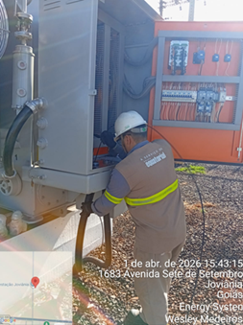 ENQUADRAR A FOTO À ESSE ESPAÇO, OBEDECENDO AS DIMENSÕES. Para inserir e configurar a foto, siga as orientações que se encontram no campo passo-a-passo, caso esteja oculto, clique no [2] ao lado da coluna A do cabeçalho para reexibir.

REG.011 | 5054100005 | LANÇAR CABO DE FIBRA ÓPTICA |  |  | OBS:

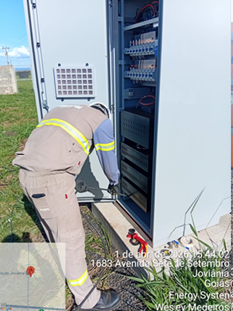 ENQUADRAR A FOTO À ESSE ESPAÇO, OBEDECENDO AS DIMENSÕES. Para inserir e configurar a foto, siga as orientações que se encontram no campo passo-a-passo, caso esteja oculto, clique no [2] ao lado da coluna A do cabeçalho para reexibir.

REG.012 | 5054100006 | LANÇAMENTO DE CORDÃO DE FIBRA ÓPTICA |  |  | OBS:

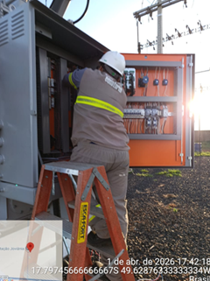 ENQUADRAR A FOTO À ESSE ESPAÇO, OBEDECENDO AS DIMENSÕES. Para inserir e configurar a foto, siga as orientações que se encontram no campo passo-a-passo, caso esteja oculto, clique no [2] ao lado da coluna A do cabeçalho para reexibir.

REG.013 | 5054100004 | EXECUÇÃO DE FUSÃO DE FIBRAS (12 PARES) |  |  | OBS:

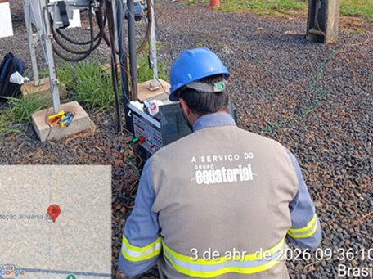 ENQUADRAR A FOTO À ESSE ESPAÇO, OBEDECENDO AS DIMENSÕES. Para inserir e configurar a foto, siga as orientações que se encontram no campo passo-a-passo, caso esteja oculto, clique no [2] ao lado da coluna A do cabeçalho para reexibir. |  |  |  |  | ENQUADRAR A FOTO À ESSE ESPAÇO, OBEDECENDO AS DIMENSÕES. Para inserir e configurar a foto, siga as orientações que se encontram no campo passo-a-passo, caso esteja oculto, clique no [2] ao lado da coluna A do cabeçalho para reexibir.

REG.014 |  | IMPLANTAÇÃO DE AJUSTES E LÓGICAS EM RELÉS EXCETO 21 E 87 E 67 |  |  | OBS:

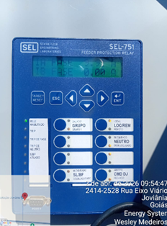 ENQUADRAR A FOTO À ESSE ESPAÇO, OBEDECENDO AS DIMENSÕES. Para inserir e configurar a foto, siga as orientações que se encontram no campo passo-a-passo, caso esteja oculto, clique no [2] ao lado da coluna A do cabeçalho para reexibir.

REG.015 | 5500300188 | MANUTENÇÃO E TESTE DE RELÉ DE PROTEÇÃO, EXCETO 21, 67 E 87 |  |  | OBS:

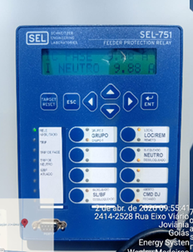 ENQUADRAR A FOTO À ESSE ESPAÇO, OBEDECENDO AS DIMENSÕES. Para inserir e configurar a foto, siga as orientações que se encontram no campo passo-a-passo, caso esteja oculto, clique no [2] ao lado da coluna A do cabeçalho para reexibir.

REG.016 |  |  |  |  | OBS:

ENQUADRAR A FOTO À ESSE ESPAÇO, OBEDECENDO AS DIMENSÕES. Para inserir e configurar a foto, siga as orientações que se encontram no campo passo-a-passo, caso esteja oculto, clique no [2] ao lado da coluna A do cabeçalho para reexibir.

REG.017 |  |  |  |  | OBS:

ENQUADRAR A FOTO À ESSE ESPAÇO, OBEDECENDO AS DIMENSÕES. Para inserir e configurar a foto, siga as orientações que se encontram no campo passo-a-passo, caso esteja oculto, clique no [2] ao lado da coluna A do cabeçalho para reexibir.

REG.018 |  |  |  |  | OBS:

ENQUADRAR A FOTO À ESSE ESPAÇO, OBEDECENDO AS DIMENSÕES. Para inserir e configurar a foto, siga as orientações que se encontram no campo passo-a-passo, caso esteja oculto, clique no [2] ao lado da coluna A do cabeçalho para reexibir.

REG.019 |  |  |  |  | OBS:

ENQUADRAR A FOTO À ESSE ESPAÇO, OBEDECENDO AS DIMENSÕES. Para inserir e configurar a foto, siga as orientações que se encontram no campo passo-a-passo, caso esteja oculto, clique no [2] ao lado da coluna A do cabeçalho para reexibir.

REG.020 |  |  |  |  | OBS:

ENQUADRAR A FOTO À ESSE ESPAÇO, OBEDECENDO AS DIMENSÕES. Para inserir e configurar a foto, siga as orientações que se encontram no campo passo-a-passo, caso esteja oculto, clique no [2] ao lado da coluna A do cabeçalho para reexibir.

REG.021 |  |  |  |  | OBS:

ENQUADRAR A FOTO À ESSE ESPAÇO, OBEDECENDO AS DIMENSÕES. Para inserir e configurar a foto, siga as orientações que se encontram no campo passo-a-passo, caso esteja oculto, clique no [2] ao lado da coluna A do cabeçalho para reexibir.

REG.022 |  |  |  |  | OBS:

ENQUADRAR A FOTO À ESSE ESPAÇO, OBEDECENDO AS DIMENSÕES. Para inserir e configurar a foto, siga as orientações que se encontram no campo passo-a-passo, caso esteja oculto, clique no [2] ao lado da coluna A do cabeçalho para reexibir.

REG.023 |  |  |  |  | OBS:

ENQUADRAR A FOTO À ESSE ESPAÇO, OBEDECENDO AS DIMENSÕES. Para inserir e configurar a foto, siga as orientações que se encontram no campo passo-a-passo, caso esteja oculto, clique no [2] ao lado da coluna A do cabeçalho para reexibir.

REG.024 |  |  |  |  | OBS:

ENQUADRAR A FOTO À ESSE ESPAÇO, OBEDECENDO AS DIMENSÕES. Para inserir e configurar a foto, siga as orientações que se encontram no campo passo-a-passo, caso esteja oculto, clique no [2] ao lado da coluna A do cabeçalho para reexibir.

REG.025 |  |  |  |  | OBS:

ENQUADRAR A FOTO À ESSE ESPAÇO, OBEDECENDO AS DIMENSÕES. Para inserir e configurar a foto, siga as orientações que se encontram no campo passo-a-passo, caso esteja oculto, clique no [2] ao lado da coluna A do cabeçalho para reexibir.

REG.026 |  |  |  |  | OBS:

ENQUADRAR A FOTO À ESSE ESPAÇO, OBEDECENDO AS DIMENSÕES. Para inserir e configurar a foto, siga as orientações que se encontram no campo passo-a-passo, caso esteja oculto, clique no [2] ao lado da coluna A do cabeçalho para reexibir.

REG.027 |  |  |  |  | OBS:

ENQUADRAR A FOTO À ESSE ESPAÇO, OBEDECENDO AS DIMENSÕES. Para inserir e configurar a foto, siga as orientações que se encontram no campo passo-a-passo, caso esteja oculto, clique no [2] ao lado da coluna A do cabeçalho para reexibir.

REG.028 |  |  |  |  | OBS:

ENQUADRAR A FOTO À ESSE ESPAÇO, OBEDECENDO AS DIMENSÕES. Para inserir e configurar a foto, siga as orientações que se encontram no campo passo-a-passo, caso esteja oculto, clique no [2] ao lado da coluna A do cabeçalho para reexibir.

REG.029 |  |  |  |  | OBS:

ENQUADRAR A FOTO À ESSE ESPAÇO, OBEDECENDO AS DIMENSÕES. Para inserir e configurar a foto, siga as orientações que se encontram no campo passo-a-passo, caso esteja oculto, clique no [2] ao lado da coluna A do cabeçalho para reexibir.

REG.030 |  |  |  |  | OBS:

ENQUADRAR A FOTO À ESSE ESPAÇO, OBEDECENDO AS DIMENSÕES. Para inserir e configurar a foto, siga as orientações que se encontram no campo passo-a-passo, caso esteja oculto, clique no [2] ao lado da coluna A do cabeçalho para reexibir.

REG.031 |  |  |  |  | OBS:

ENQUADRAR A FOTO À ESSE ESPAÇO, OBEDECENDO AS DIMENSÕES. Para inserir e configurar a foto, siga as orientações que se encontram no campo passo-a-passo, caso esteja oculto, clique no [2] ao lado da coluna A do cabeçalho para reexibir.

REG.032 |  |  |  |  | OBS:

ENQUADRAR A FOTO À ESSE ESPAÇO, OBEDECENDO AS DIMENSÕES. Para inserir e configurar a foto, siga as orientações que se encontram no campo passo-a-passo, caso esteja oculto, clique no [2] ao lado da coluna A do cabeçalho para reexibir.

REG.033 |  |  |  |  | OBS:

ENQUADRAR A FOTO À ESSE ESPAÇO, OBEDECENDO AS DIMENSÕES. Para inserir e configurar a foto, siga as orientações que se encontram no campo passo-a-passo, caso esteja oculto, clique no [2] ao lado da coluna A do cabeçalho para reexibir.

REG.034 |  |  |  |  | OBS:

ENQUADRAR A FOTO À ESSE ESPAÇO, OBEDECENDO AS DIMENSÕES. Para inserir e configurar a foto, siga as orientações que se encontram no campo passo-a-passo, caso esteja oculto, clique no [2] ao lado da coluna A do cabeçalho para reexibir.

 | NOTAS/OBSERVAÇÕES:

 |  |  |  |  | Responsável pelo relatório

